XY_plotting
X= {(OR+RTP+Syt1) - (OR+RTP)} / (OR+RTP) |  |  |  |  |  | 0 | Syt_mean | Rtp_mean | Y
Y = {olfr(Syt_mean) / total(Syt_mean)} / 2 + {olfr(Rtp_mean) / total(Rtp_mean)} / 2 |  |  |  |  |  | Olfr613 | 19.090909091 | 2.8181818182 | 1.522903
 |  |  |  |  |  | Olfr1105 | 17.75 | 3.875 | 1.579726
 |  |  |  |  |  | Olfr360 | 12.625 | 7 | 1.677572
 | OR | OR+RTP | OR+RTP+Syt1 | X | Y | Olfr814 | 12.529411765 | 4.4705882353 | 1.341615
olfr1377 | 0 | 6.865169 | 9.123596 | 0.328969 | 0.740963 | Olfr1052 | 12.5 | 4.0625 | 1.286566
olfr360 | 0.97191 | 0.88764 | 0.898876 | 0.012658 | 1.677572 | Olfr1447 | 12.4 | 2.8 | 1.115717
olfr1447 | 0.848315 | 1.134831 | 1.050562 | -0.07426 | 1.115717 | Olfr338 | 12.272727273 | 3 | 1.134124
olfr338 | 0.876404 | 2.488764 | 2.134831 | -0.14221 | 1.134124 | Olfr551 | 12.210526316 | 4.4210526316 | 1.315856
olfr770 | 0.88764 | 0.921348 | 0.983146 | 0.067073 | 1.30037
olfr1052 | 1.034653 | 1.519802 | 1.509901 | -0.00651 | 1.286566 | Olfr770 | 12 | 4.4 | 1.30037
olfr992 | 1.089109 | 2.529703 | 2.277228 | -0.0998 | 1.100219 | Olfr992 | 12 | 2.8666666667 | 1.100219
olfr1134 | 1 | 1.59901 | 1.648515 | 0.03096 | 1.19226 | Olfr259 | 11.833333333 | 3.8333333333 | 1.216318
olfr1006 | 1.039604 | 1.460396 | 1.376238 | -0.05763 | 0.992216 | Olfr811 | 11.625 | 4.1875 | 1.249944
olfr1446 | 0.775281 | 0.898876 | 0.882022 | -0.01875 | 0.553382 | Olfr1134 | 11.555555556 | 3.7777777778 | 1.19226
olfr459 | 0.837079 | 1.410112 | 1.58427 | 0.123506 | 0.809082 | Olfr1006 | 11.537313433 | 2.2537313433 | 0.992216
olfr51 | 0.975248 | 1.430693 | 1.455446 | 0.017301 | 0.580863 | Olfr348 | 11.523809524 | 4.7619047619 | 1.318801
olfr881 | 0.975248 | 0.940594 | 0.89604 | -0.04737 | 0.765524 | Olfr677 | 5.7333333333 | 2.6 | 0.686265
Olfr646 | 0.694444 | 1.088889 | 0.983333 | -0.09694 | 0.76368 | Olfr441 | 5.7142857143 | 1.5714285714 | 0.550849
Olfr1297 | 1.133333 | 1.588889 | 1.633333 | 0.027972 | 0.831438 | Olfr135 | 5.6666666667 | 4.2222222222 | 0.893986
Olfr545 | 0.627778 | 0.75 | 0.727778 | -0.02963 | 0.767361 | Olfr881 | 5.6666666667 | 3.2380952381 | 0.765524
Olfr1135 | 0.711111 | 0.822222 | 0.883333 | 0.074324 | 0.973661 | Olfr1223 | 5.6 | 4.4 | 0.913159
Olfr1110 | 0.666667 | 1.161111 | 1.216667 | 0.047847 | 0.964321 | Olfr904 | 5.6 | 2.3 | 0.639038
Olfr518 | 0.766667 | 0.927778 | 0.95 | 0.023952 | 0.791245 | Olfr155 | 5.5714285714 | 4.4285714286 | 0.91516
Olfr1243 | 0.908397 | 1.580153 | 1.244275 | -0.21256 | 1.012875 | Olfr1424 | 5.3846153846 | 5.6923076923 | 1.068817
Olfr146 | 1.038168 | 0.984733 | 0.961832 | -0.02326 | 0.967826 | Olfr51 | 5.2857142857 | 2 | 0.580863
Olfr56 | 0.832061 | 1.251908 | 1.274809 | 0.018293 | 1.099173 | Olfr459 | 5.2222222222 | 3.7777777778 | 0.809082
Olfr728 | 0.900763 | 0.877863 | 0.832061 | -0.05217 | 1.300108 | Olfr836 | 5.2 | 2.6 | 0.653997
 |  |  |  |  |  | Olfr1446 | 4.4 | 2.2 | 0.553382
 |  |  |  |  |  | Olfr646 | 8.48 | 1.92 | 0.76368
 |  |  |  |  |  | Olfr1297 | 6.9255319149 | 3.1595744681 | 0.831438
 |  |  |  |  |  | Olfr545 | 7.3529411765 | 2.4705882353 | 0.767361
 | X | Y |  |  |  | Olfr1135 | 6.6 | 4.4 | 0.973661
olfr1377 | 0.328969 | 0.740963 |  |  |  | Olfr1110 | 7.7472527473 | 3.7967032967 | 0.964321
olfr360 | 0.012658 | 1.677572 |  |  |  | Olfr518 | 7.9 | 2.4 | 0.791245
olfr1447 | -0.07426 | 1.115717 |  |  |  | Olfr1243 | 7.1153846154 | 4.4615384615 | 1.012875
olfr338 | -0.14221 | 1.134124 |  |  |  | Olfr146 | 7.9259259259 | 3.7407407407 | 0.967826
olfr770 | 0.067073 | 1.30037 |  |  |  | Olfr56 | 12.136363636 | 2.7954545455 | 1.099173
olfr1052 | -0.00651 | 1.286566 |  |  |  | Olfr728 | 7.8101983003 | 6.3399433428 | 1.300108
olfr992 | -0.0998 | 1.100219
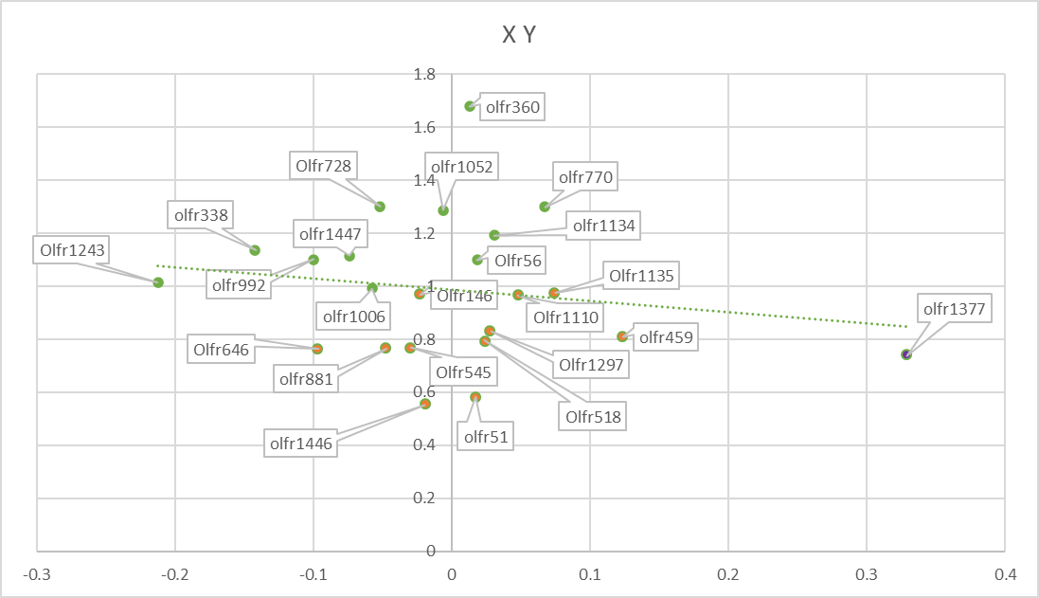
olfr1134 | 0.03096 | 1.19226
olfr1006 | -0.05763 | 0.992216
olfr1446 | -0.01875 | 0.553382
olfr459 | 0.123506 | 0.809082
olfr51 | 0.017301 | 0.580863
olfr881 | -0.04737 | 0.765524
Olfr646 | -0.09694 | 0.76368
Olfr1297 | 0.027972 | 0.831438
Olfr545 | -0.02963 | 0.767361
Olfr1135 | 0.074324 | 0.973661
Olfr1110 | 0.047847 | 0.964321
Olfr518 | 0.023952 | 0.791245
Olfr1243 | -0.21256 | 1.012875
Olfr146 | -0.02326 | 0.967826
Olfr56 | 0.018293 | 1.099173
Olfr728 | -0.05217 | 1.300108

January_FACS_analysis
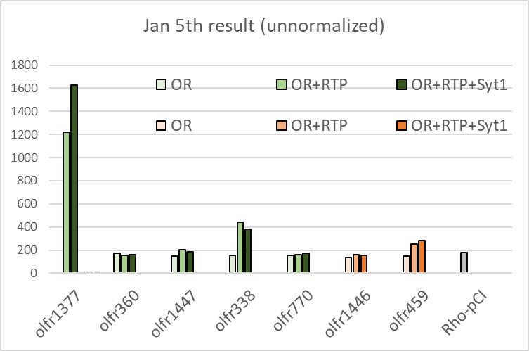
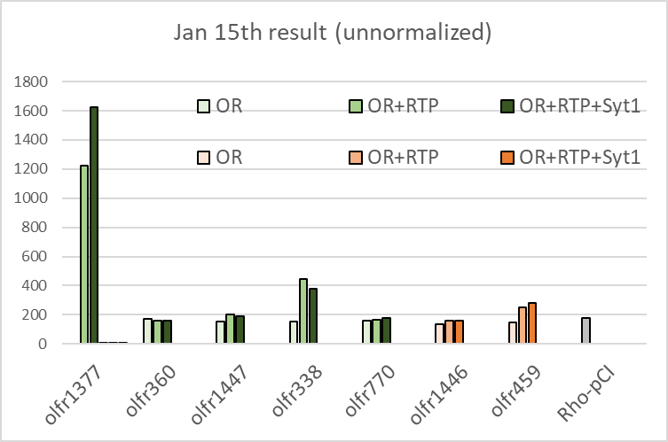
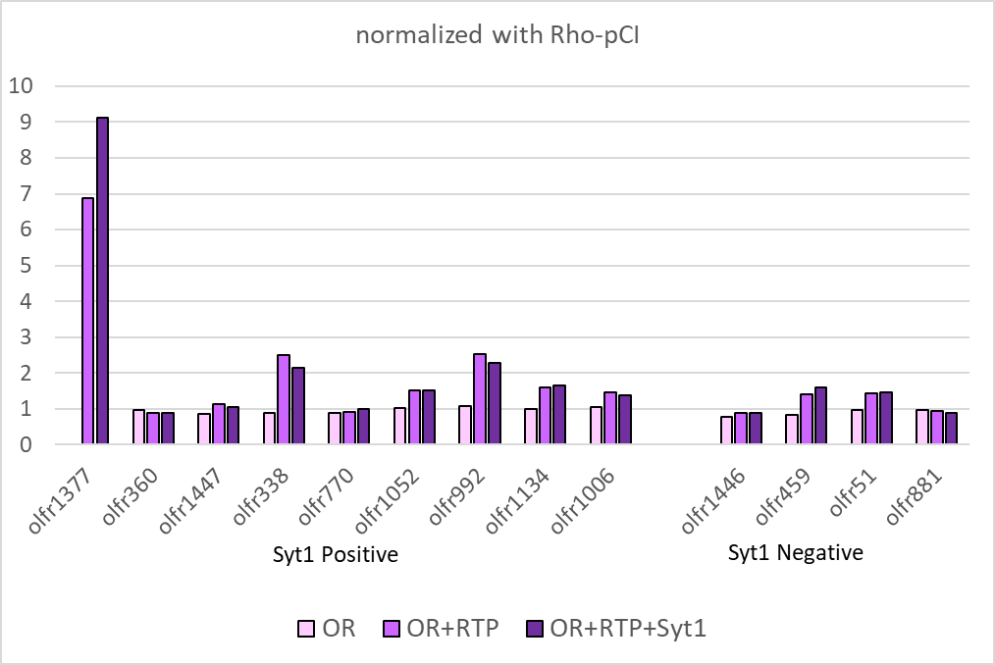
unnormalized |  | positive | negative | normalized with Rho-pCI |  |  |  | normalized summarize
1月5日 |  |  |  | 1月5日
 | OR | OR+RTP | OR+RTP+Syt1 |  | OR | OR+RTP | OR+RTP+Syt1 |  | OR | OR+RTP | OR+RTP+Syt1
olfr1377 |  | 1222 | 1624 | olfr1377 | 0 | 6.865169 | 9.123596 | olfr1377 | 0 | 6.865169 | 9.123596
olfr360 | 173 | 158 | 160 | olfr360 | 0.97191 | 0.88764 | 0.898876 | olfr360 | 0.97191 | 0.88764 | 0.898876
olfr1447 | 151 | 202 | 187 | olfr1447 | 0.848315 | 1.134831 | 1.050562 | olfr1447 | 0.848315 | 1.134831 | 1.050562
olfr338 | 156 | 443 | 380 | olfr338 | 0.876404 | 2.488764 | 2.134831 | olfr338 | 0.876404 | 2.488764 | 2.134831
olfr770 | 158 | 164 | 175 | olfr770 | 0.88764 | 0.921348 | 0.983146 | olfr770 | 0.88764 | 0.921348 | 0.983146
olfr1446 | 138 | 160 | 157 | olfr1446 | 0.775281 | 0.898876 | 0.882022 | olfr1052 | 1.034653 | 1.519802 | 1.509901
olfr459 | 149 | 251 | 282 | olfr459 | 0.837079 | 1.410112 | 1.58427 | olfr992 | 1.089109 | 2.529703 | 2.277228
Rho-pCI | 178 |  |  |  |  |  |  | olfr1134 | 1 | 1.59901 | 1.648515
 |  |  |  |  |  |  |  | olfr1006 | 1.039604 | 1.460396 | 1.376238
1月15日 |  |  |  | 1月15日
 | OR | OR+RTP | OR+RTP+Syt1 |  | OR | OR+RTP | OR+RTP+Syt1 | olfr1446 | 0.775281 | 0.898876 | 0.882022
olfr1377 |  | 1356 | 1214 | olfr1377 | 0 | 6.712871 | 6.009901 | olfr459 | 0.837079 | 1.410112 | 1.58427
olfr1052 | 209 | 307 | 305 | olfr1052 | 1.034653 | 1.519802 | 1.509901 | olfr51 | 0.975248 | 1.430693 | 1.455446
olfr992 | 220 | 511 | 460 | olfr992 | 1.089109 | 2.529703 | 2.277228 | olfr881 | 0.975248 | 0.940594 | 0.89604
olfr1134 | 202 | 323 | 333 | olfr1134 | 1 | 1.59901 | 1.648515
olfr1006 | 210 | 295 | 278 | olfr1006 | 1.039604 | 1.460396 | 1.376238
olfr51 | 197 | 289 | 294 | olfr51 | 0.975248 | 1.430693 | 1.455446
olfr881 | 197 | 190 | 181 | olfr881 | 0.975248 | 0.940594 | 0.89604
Rho-pCI | 202

December_FACS_Analysis
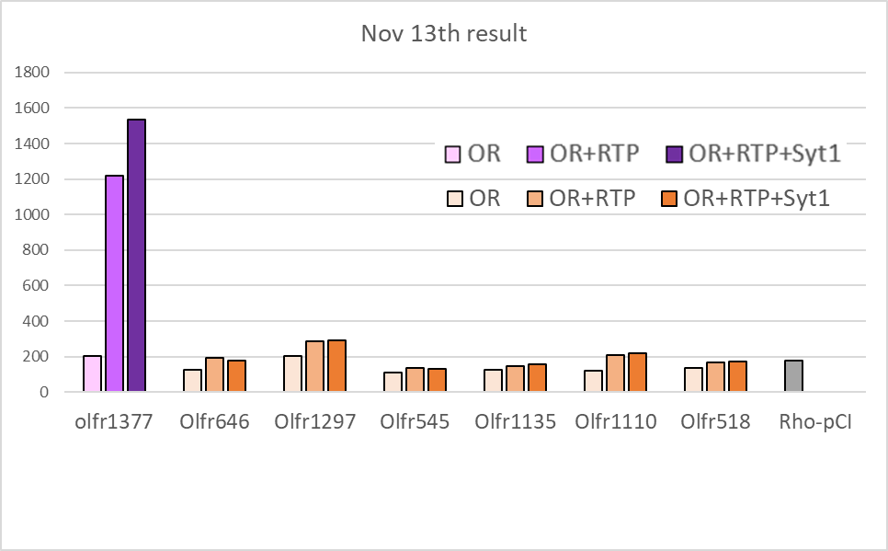
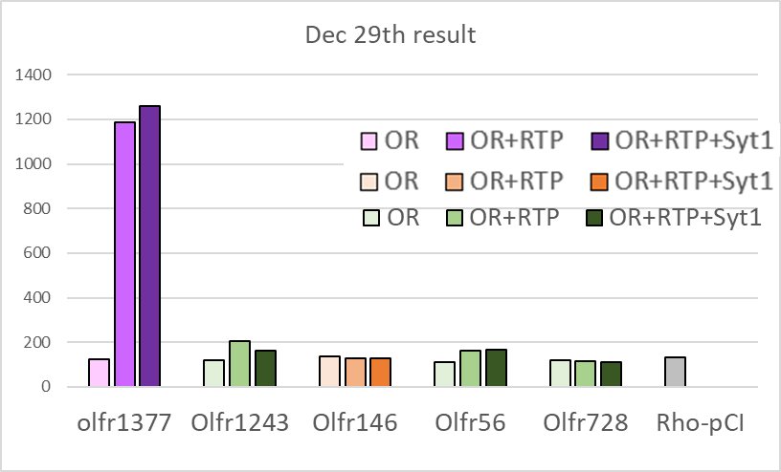
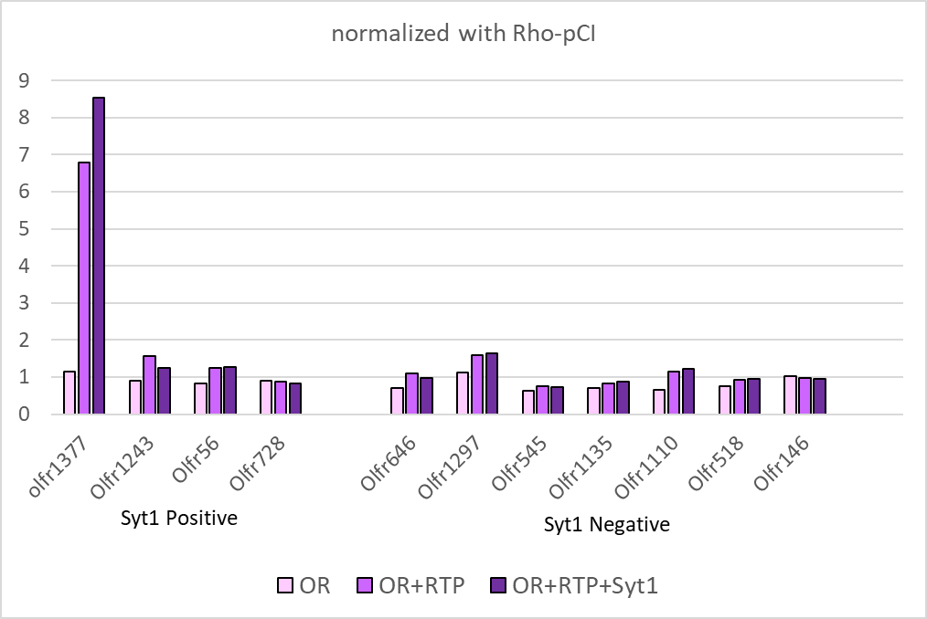
unnormalized |  | positive | negative | normalized with Rho-pCI |  |  |  | normalized summarize
11月13日 |  |  |  | 11月13日
 | OR | OR+RTP | OR+RTP+Syt1 |  | OR | OR+RTP | OR+RTP+Syt1 |  | OR | OR+RTP | OR+RTP+Syt1
olfr1377 | 206 | 1221 | 1536 | olfr1377 | 1.144444 | 6.783333 | 8.533333 | olfr1377 | 1.144444 | 6.783333 | 8.533333
Olfr646 | 125 | 196 | 177 | Olfr646 | 0.694444 | 1.088889 | 0.983333 | Olfr1243 | 0.908397 | 1.580153 | 1.244275
Olfr1297 | 204 | 286 | 294 | Olfr1297 | 1.133333 | 1.588889 | 1.633333 | Olfr56 | 0.832061 | 1.251908 | 1.274809
Olfr545 | 113 | 135 | 131 | Olfr545 | 0.627778 | 0.75 | 0.727778 | Olfr728 | 0.900763 | 0.877863 | 0.832061
Olfr1135 | 128 | 148 | 159 | Olfr1135 | 0.711111 | 0.822222 | 0.883333
Olfr1110 | 120 | 209 | 219 | Olfr1110 | 0.666667 | 1.161111 | 1.216667 | Olfr646 | 0.694444 | 1.088889 | 0.983333
Olfr518 | 138 | 167 | 171 | Olfr518 | 0.766667 | 0.927778 | 0.95 | Olfr1297 | 1.133333 | 1.588889 | 1.633333
Rho-pCI | 180 |  |  |  | 1 |  |  | Olfr545 | 0.627778 | 0.75 | 0.727778
 |  |  |  |  |  |  |  | Olfr1135 | 0.711111 | 0.822222 | 0.883333
12月29日 |  |  |  | 12月29日 |  |  |  | Olfr1110 | 0.666667 | 1.161111 | 1.216667
 | OR | OR+RTP | OR+RTP+Syt1 |  | OR | OR+RTP | OR+RTP+Syt1 | Olfr518 | 0.766667 | 0.927778 | 0.95
olfr1377 | 123 | 1187 | 1261 | olfr1377 | 0.938931 | 9.061069 | 9.625954 | Olfr146 | 1.038168 | 0.984733 | 0.961832
Olfr1243 | 119 | 207 | 163 | Olfr1243 | 0.908397 | 1.580153 | 1.244275
Olfr146 | 136 | 129 | 126 | Olfr146 | 1.038168 | 0.984733 | 0.961832
Olfr56 | 109 | 164 | 167 | Olfr56 | 0.832061 | 1.251908 | 1.274809
Olfr728 | 118 | 115 | 109 | Olfr728 | 0.900763 | 0.877863 | 0.832061
Rho-pCI | 131

